상품제안서
다쓱 프리미엄 초경량 5단 미니 암막 양우산 | 상품코드: S47573

 |  |  |  |  |  |  | 02-713-8555 | www.synergygift.co.kr
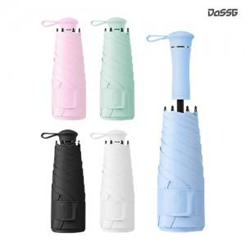 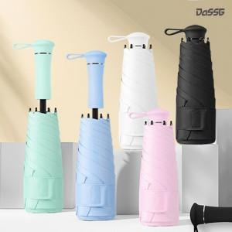 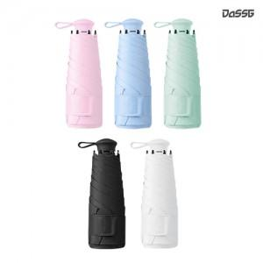

【상세/제작정보】

【인쇄/포장옵션】 | [손잡이] 손잡이레이저, [파우치] DTF컬러, [우산끈] DTF컬러, [원단] 실크, [원단] DTF컬러 / 포장지포장

【공급단가】 | 수량 | 30~ | 100~ | 300~ | 1,000~ | 3,000~
*VAT별도 | 단가 | 7,150원 | 6,780원 | 6,490원 | 6,240원 | 6,140원

【상품 URL】 | https://www.synergygift.co.kr:443/src/goods_detail.php?gdno=47573

